行政事業レビューシート
 |  |  |  |  |  |  |  |  |  |  |  |  |  |  |  |  |  |  |  |  |  |  |  |  | 事業番号 |  |  |  |  |  |  |  | 0341
平成３０年度行政事業レビューシート |  |  |  |  |  |  |  |  |  |  |  |  |  |  |  |  |  |  |  |  |  |  |  | （ | 厚生労働省 |  |  |  |  |  |  |  |  |  |  | ）
事業名 |  |  |  | 健康食品の安全性の確保等事業 |  |  |  |  |  |  |  |  |  |  |  | 担当部局庁 |  |  |  |  | 医薬・生活衛生局 |  |  |  |  |  |  |  |  |  | 作成責任者
事業開始年度 |  |  |  | 平成１９年度 |  |  |  |  | 事業終了 （予定）年度 |  |  |  | 終了予定なし |  |  | 担当課室 |  |  |  |  | 食品基準審査課 |  |  |  |  |  |  |  |  |  | 関野 秀人
会計区分 |  |  |  | 一般会計
根拠法令 （具体的な 条項も記載） |  |  |  | 食品衛生法第7条 |  |  |  |  |  |  |  |  |  |  |  | 関係する 計画、通知等 |  |  |  |  | 「健康食品・無承認無許可医薬品健康被害防止対応要領」（局長通知）、「錠剤、カプセル状等食品の適正な製造に関する基本的考え方」（部長通知）等
主要政策・施策 |  |  |  | - |  |  |  |  |  |  |  |  |  |  |  | 主要経費 |  |  |  |  | その他の事項経費
事業の目的 （目指す姿を簡潔に。3行程度以内） |  |  |  | 多様化する健康食品による健康被害事例に対し、必要に応じ流通を禁止する等、迅速・適切に対応するとともに、市場に流通している健康食品において安全性が疑われる成分について安全性試験を実施し、健康被害を未然に防止することにより食品の安全性を確保する。
事業概要 （5行程度以内。別添可） |  |  |  | 健康食品による健康被害事例が発生した際、臨床医等の専門家を緊急に招集し、対応を検討するとともに、市場に流通している健康食品において安全性が疑われる成分について、安全性試験及び分析調査を実施する。
実施方法 |  |  |  | 直接実施、委託・請負
予算額・ 執行額 （単位:百万円） |  |  |  |  |  |  |  |  |  |  | 27年度 |  |  |  | 28年度 |  |  |  |  | 29年度 |  |  |  |  |  | 30年度 |  |  |  |  |  | 31年度要求
 |  |  |  | 予算の状況 |  | 当初予算 |  |  |  |  | 25 |  |  |  | 25 |  |  |  |  | 25 |  |  |  |  |  | 25
 |  |  |  |  |  | 補正予算 |  |  |  |  | - |  |  |  | - |  |  |  |  | - |  |  |  |  |  | -
 |  |  |  |  |  | 前年度から繰越し |  |  |  |  | - |  |  |  | - |  |  |  |  | - |  |  |  |  |  | - |  |  |  |  |  | -
 |  |  |  |  |  | 翌年度へ繰越し |  |  |  |  | - |  |  |  | - |  |  |  |  | - |  |  |  |  |  | -
 |  |  |  |  |  | 予備費等 |  |  |  |  | - |  |  |  | - |  |  |  |  | - |  |  |  |  |  | -
 |  |  |  |  |  | 計 |  |  |  |  | 25 |  |  |  | 25 |  |  |  |  | 25 |  |  |  |  |  | 25 |  |  |  |  |  | 0
 |  |  |  | 執行額 |  |  |  |  |  |  | 24 |  |  |  | 23 |  |  |  |  | 23
 |  |  |  | 執行率（％） |  |  |  |  |  |  | 96% |  |  |  | 92% |  |  |  |  | 92%
 |  |  |  | 当初予算＋補正予算に対する執行額の割合（％） |  |  |  |  |  |  | 96% |  |  |  | 92% |  |  |  |  | 92%
平成30・31年度 予算内訳 （単位：百万円） |  |  |  | 歳出予算目 |  |  |  |  |  |  | 30年度当初予算 |  |  |  | 31年度要求 |  |  |  |  | 主な増減理由
 |  |  |  | 食品等試験検査費 |  |  |  |  |  |  | 24
 |  |  |  | 庁費 |  |  |  |  |  |  | 1
 |  |  |  | 委員等旅費 |  |  |  |  |  |  | 0
 |  |  |  | 諸謝金 |  |  |  |  |  |  | 0
 |  |  |  | 職員旅費 |  |  |  |  |  |  | 0
 |  |  |  | 計 |  |  |  |  |  |  | 25 |  |  |  | 0
成果目標及び 成果実績 （アウトカム） |  |  |  | 定量的な成果目標 |  |  |  |  |  |  | 成果指標 |  |  |  |  |  |  | 単位 |  |  | 27年度 |  |  | 28年度 |  |  |  | 29年度 |  |  | 中間目標 |  |  | 目標最終年度
 |  |  |  |  |  |  |  |  |  |  |  |  |  |  |  |  |  |  |  |  |  |  |  |  |  |  |  |  |  |  | - |  | 年度 | - | 年度
 |  |  |  | - |  |  |  |  |  |  | - |  |  |  |  | 成果実績 |  | - |  |  | - |  |  | - |  |  |  | - |  |  | - |  |  | -
 |  |  |  |  |  |  |  |  |  |  |  |  |  |  |  | 目標値 |  | - |  |  | - |  |  | - |  |  |  | - |  |  | - |  |  | -
 |  |  |  |  |  |  |  |  |  |  |  |  |  |  |  | 達成度 |  | ％ |  |  | - |  |  | - |  |  |  | - |  |  | - |  |  | -
根拠として用いた 統計・データ名 （出典） |  |  |  | -

定量的な成果目標の設定が困難な場合 | 定量的な目標が設定できない理由及び定性的な成果目標 |  |  | 定量的な目標が設定できない理由 |  |  |  |  |  |  |  |  |  |  |  |  |  | 定性的な成果目標と27～29年度の達成状況・実績

 |  |  |  | 健康食品による健康被害事例発生の予測や市場に流通する健康食品に係る安全性試験の対象数を事前に把握することは困難であるため、定量的な目標を設定することはできない。 |  |  |  |  |  |  |  |  |  |  |  |  |  | 健康食品による健康被害を未然に防止することを目標に、健康食品による健康被害例の報告に対して、安全性試験や分析調査を実施しているところであり、平成27年度は3件、平成28年度は3件、平成29年度は3件について、健康食品の安全性の確認を行った。

 | 事業の妥当性を検証するための代替的な達成目標及び実績 |  |  | 代替目標 |  |  |  |  |  |  | 代替指標 |  |  |  |  |  |  | 単位 |  |  | 27年度 |  |  | 28年度 |  |  |  | 29年度 |  |  | 中間目標 |  |  | 目標最終年度
 |  |  |  |  |  |  |  |  |  |  |  |  |  |  |  |  |  |  |  |  |  |  |  |  |  |  |  |  |  |  | - |  | 年度 | 32 | 年度
 |  |  |  | 効率的な試験検査実施経費の執行 |  |  |  |  |  |  | 試験検査実施経費の単位当たりコストの減少率（対前年度比） 実績：単位当たりコスト（当該年度） 目標：単位当たりコスト（前年） |  |  |  |  | 実績 |  | 百万円 |  |  | 7 |  |  | 6 |  |  |  | 7 |  |  | - |  |  | -
 |  |  |  |  |  |  |  |  |  |  |  |  |  |  |  | 目標値 |  | 百万円 |  |  | 9 |  |  | 7 |  |  |  | 6 |  |  | - |  |  | 7
 |  |  |  |  |  |  |  |  |  |  |  |  |  |  |  | 達成度 |  | ％ |  |  | 74 |  |  | 94 |  |  |  | 114 |  |  | - |  |  | -
活動指標及び 活動実績 （アウトプット） |  |  |  | 活動指標 |  |  |  |  |  |  |  |  |  |  |  |  |  | 単位 |  |  | 27年度 |  |  | 28年度 |  |  |  | 29年度 |  |  | 30年度 活動見込 |  |  | 31年度 活動見込
 |  |  |  | 健康食品の安全性確認のための試験検査 |  |  |  |  |  |  |  |  |  |  |  | 活動実績 |  | 件 |  |  | 3 |  |  | 3 |  |  |  | 3 |  |  | -
 |  |  |  |  |  |  |  |  |  |  |  |  |  |  |  | 当初見込み |  | 件 |  |  | 3 |  |  | 3 |  |  |  | 3 |  |  | 3
単位当たり コスト |  |  |  | 算出根拠 |  |  |  |  |  |  |  |  |  |  |  |  |  | 単位 |  |  | 27年度 |  |  | 28年度 |  |  |  | 29年度 |  |  | 30年度活動見込
 |  |  |  | 単位当たりコスト ＝ Ｘ ／ Ｙ Ｘ：「執行額（千円）」 Ｙ：「活動実績（件）」 |  |  |  |  |  |  |  |  |  |  |  | 単位当たり コスト |  | 百万円 |  |  | 7 |  |  | 6 |  |  |  | 7 |  |  | 7
 |  |  |  |  |  |  |  |  |  |  |  |  |  |  |  | 計算式 |  | X/Y |  |  | 20,016/3 |  |  | 18,801/3 |  |  |  | 21,650/3 |  |  | 21,650/3
政策評価、経済・財政再生アクション・プログラムとの関係 |  | 政策評価 | 政策 | 食品等の安全性を確保すること（施策大目標Ⅱ－１）
 |  |  | 施策 | 食品等の飲食に起因する衛生上の危害の発生を防止すること（施策目標Ⅱ－１－１）
 |  |  | 測定指標 | 定量的指標 |  |  |  |  |  |  |  |  |  |  |  |  |  | 単位 |  |  | 27年度 |  |  | 28年度 |  |  |  | 29年度 |  |  | 中間目標 |  |  | 目標年度
 |  |  |  |  |  |  |  |  |  |  |  |  |  |  |  |  |  |  |  |  |  |  |  |  |  |  |  |  |  |  | - |  | 年度 | - | 年度
 |  |  |  | - |  |  |  |  |  |  |  |  |  |  |  | 実績値 |  | - |  |  | - |  |  | - |  |  |  | - |  |  | - |  |  | -
 |  |  |  |  |  |  |  |  |  |  |  |  |  |  |  | 目標値 |  | - |  |  | - |  |  | - |  |  |  | - |  |  | - |  |  | -

 |  |  | 本事業の成果と上位施策・測定指標との関係
 |  |  | 健康食品による健康被害事例が発生した際、臨床医等の専門家を緊急に招集し、対応を検討するとともに、市場に流通している健康食品において安全性が疑われる成分について、安全性試験及び分析調査を実施する。その結果を監視指導や注意喚起に活用することにより、健康食品の飲食に起因する衛生上の危害の発生を防止することに寄与する。

 |  | 経済・財政再生 アクション・プログラム | 改革項目 | 分野： |  |  | - |  |  |  |  |  |  | -
 |  |  | KPI (第一階層） | ＫＰＩ （第一階層） |  |  |  |  |  |  |  |  |  |  |  |  |  | 単位 |  |  | 計画開始時 |  |  | 29年度 |  |  |  | 30年度 |  |  | 中間目標 |  |  | 目標最終年度
 |  |  |  |  |  |  |  |  |  |  |  |  |  |  |  |  |  |  |  |  | - | 年度 |  |  |  |  |  |  |  |  | - |  | 年度 | - | 年度
 |  |  |  | - |  |  |  |  |  |  |  |  |  |  |  | 成果実績 |  | - |  |  | - |  |  | - |  |  |  | - |  |  | - |  |  | -
 |  |  |  |  |  |  |  |  |  |  |  |  |  |  |  | 目標値 |  | - |  |  | - |  |  | - |  |  |  | - |  |  | - |  |  | -
 |  |  |  |  |  |  |  |  |  |  |  |  |  |  |  | 達成度 |  | ％ |  |  | - |  |  | - |  |  |  | - |  |  | - |  |  | -
 |  |  | KPI (第二階層） | ＫＰＩ （第二階層） |  |  |  |  |  |  |  |  |  |  |  |  |  | 単位 |  |  | 計画開始時 |  |  | 29年度 |  |  |  | 30年度 |  |  | 中間目標 |  |  | 目標最終年度
 |  |  |  |  |  |  |  |  |  |  |  |  |  |  |  |  |  |  |  |  | - | 年度 |  |  |  |  |  |  |  |  | - |  | 年度 | - | 年度
 |  |  |  | - |  |  |  |  |  |  |  |  |  |  |  | 成果実績 |  | - |  |  | - |  |  | - |  |  |  | - |  |  | - |  |  | -
 |  |  |  |  |  |  |  |  |  |  |  |  |  |  |  | 目標値 |  | - |  |  | - |  |  | - |  |  |  | - |  |  | - |  |  | -
 |  |  |  |  |  |  |  |  |  |  |  |  |  |  |  | 達成度 |  | ％ |  |  | - |  |  | - |  |  |  | - |  |  | - |  |  | -
 |  |  | 本事業の成果と改革項目・KPIとの関係
 |  |  | -

事業所管部局による点検・改善
 |  | 項 目 |  |  |  |  |  |  |  |  |  |  |  |  |  |  |  |  |  | 評 価 |  | 評価に関する説明
国費投入の必要性 |  | 事業の目的は国民や社会のニーズを的確に反映しているか。 |  |  |  |  |  |  |  |  |  |  |  |  |  |  |  |  |  | ○ |  | 国民の健康に対する関心の高まり等を背景として、これまで一般に飲食に供されることのなかったものや特殊な形態のもの等、様々な食品が「健康食品」として流通する中、安全性の疑われる食品成分について安全性試験や分析調査を行うとともに、健康被害発生時の迅速かつ適切な対応を図る本事業は、国民のニーズが高く、国費を投入しなければ事業目的が達成できない。
 |  | 地方自治体、民間等に委ねることができない事業なのか。 |  |  |  |  |  |  |  |  |  |  |  |  |  |  |  |  |  | ○ |  | 健康食品・無承認無許可医薬品の健康被害発生時の拡大防止等の事業については、平成14年医薬発第1004001号通知に基づく都道府県等からの情報収集及び評価を踏まえ、必要に応じ対応する必要があり、国が実施すべき事業である。
 |  | 政策目的の達成手段として必要かつ適切な事業か。政策体系の中で優先度の高い事業か。 |  |  |  |  |  |  |  |  |  |  |  |  |  |  |  |  |  | ○ |  | 多様化する健康食品による健康被害事例に対し、必要に応じ流通を禁止する等、迅速・適切に対応するとともに、市場に流通している健康食品において安全性が疑われる成分について、安全性試験を実施し、健康被害を未然に防止することで食品の安全性を確保するため、優先度の高い事業となっている。
事業の効率性 |  | 競争性が確保されているなど支出先の選定は妥当か。 |  |  |  |  |  |  |  |  |  |  |  |  |  |  |  |  |  | ○ |  | 原則として、一般競争入札を利用することで、競争性を確保しながら支出先を選定している。 また、随意契約については、必ず2者以上から見積書を取り寄せ、より安価な者と契約を行っている。
 |  |  | 一般競争契約、指名競争契約又は随意契約（企画競争）による支出のうち、一者応札又は一者応募となったものはないか。 |  |  |  |  |  |  |  |  |  |  |  |  |  |  |  |  | 無
 |  |  | 競争性のない随意契約となったものはないか。 |  |  |  |  |  |  |  |  |  |  |  |  |  |  |  |  | 有
 |  | 受益者との負担関係は妥当であるか。 |  |  |  |  |  |  |  |  |  |  |  |  |  |  |  |  |  | ‐ |  | -
 |  | 単位当たりコスト等の水準は妥当か。 |  |  |  |  |  |  |  |  |  |  |  |  |  |  |  |  |  | ○ |  | 少額随契についても複数者から見積を取り、コストの削減に努めている。
 |  | 資金の流れの中間段階での支出は合理的なものとなっているか。 |  |  |  |  |  |  |  |  |  |  |  |  |  |  |  |  |  | ‐ |  | -
 |  | 費目・使途が事業目的に即し真に必要なものに限定されているか。 |  |  |  |  |  |  |  |  |  |  |  |  |  |  |  |  |  | ○ |  | 少額随契についても複数者から見積を取り、コストの削減に努めている。
 |  | 不用率が大きい場合、その理由は妥当か。（理由を右に記載） |  |  |  |  |  |  |  |  |  |  |  |  |  |  |  |  |  | ‐ |  | -
 |  | 繰越額が大きい場合、その理由は妥当か。（理由を右に記載） |  |  |  |  |  |  |  |  |  |  |  |  |  |  |  |  |  | ‐ |  | -
 |  | その他コスト削減や効率化に向けた工夫は行われているか。 |  |  |  |  |  |  |  |  |  |  |  |  |  |  |  |  |  | ○ |  | 専門家の意見も踏まえて緊急性の高いものを選定している。
事業の有効性 |  | 成果実績は成果目標に見合ったものとなっているか。 |  |  |  |  |  |  |  |  |  |  |  |  |  |  |  |  |  | ○ |  | 健康被害事例については、昨年度よりも減少していることから成果目標に見合ったものとなっている。
 |  | 事業実施に当たって他の手段・方法等が考えられる場合、それと比較してより効果的あるいは低コストで実施できているか。 |  |  |  |  |  |  |  |  |  |  |  |  |  |  |  |  |  | ○ |  | 最新の科学的知見に基づき試験等を実施しており、実効性の高い手段となっている。
 |  | 活動実績は見込みに見合ったものであるか。 |  |  |  |  |  |  |  |  |  |  |  |  |  |  |  |  |  | ○ |  | 概ね見込みにあったものとなっている。
 |  | 整備された施設や成果物は十分に活用されているか。 |  |  |  |  |  |  |  |  |  |  |  |  |  |  |  |  |  | ○ |  | 本事業によって得られた結果を踏まえ健康影響が考えられる場合など、必要に応じ審議会等の意見を聴き健康食品の安全性確保に努めている。
関連事業 |  | 関連する事業がある場合、他部局・他府省等と適切な役割分担を行っているか。（役割分担の具体的な内容を各事業の右に記載） |  |  |  |  |  |  |  |  |  |  |  |  |  |  |  |  |  | ‐
 |  | 所管府省名 |  | 事業番号 |  |  |  |  |  | 事業名

点検・改善結果 |  | 点検結果 |  | 市場に流通している健康食品において安全性が疑われる成分について、安全性試験及び分析調査を実施しているが、平成29年度に実施した3件のうちについては、その結果から、規制の必要性や追加の安全性試験の必要性等について、特段の対応は必要ない旨の専門家のご意見をいただいた。
 |  | 改善の 方向性 |  | 適切に予算を執行し、事業の目標が達成できており、このまま継続して事業を実施する。また、市場に流通している健康食品の安全性確保のため、安全性試験及び分析調査対象成分当の選定に当たっては、従来どおり専門家の意見も踏まえて緊急性の高いものを選定するとともに、安全性試験等の実施に当たっては、より効率的に行えるよう努める。
外部有識者の所見

行政事業レビュー推進チームの所見

所見を踏まえた改善点/概算要求における反映状況

備考

関連する過去のレビューシートの事業番号
平成22年度 |  |  | 330 |  |  |  |  |  |  | 平成23年度 |  | 300 |  |  |  |  | 平成24年度 |  |  |  | 259 |  |  |  |  |  |  |  | 平成25年度 |  |  | 303
平成26年度 |  |  | 315 |  |  |  |  |  |  | 平成27年度 |  | 328 |  |  |  |  | 平成28年度 |  |  |  | 325
平成29年度 |  |  | 厚生労働省 |  | ( |  |  | 0335 |  |  | )
資金の流れ （資金の受け取り先が何を行っているかについて補足する） （単位：百万円） |  |  |  | ※平成29年度実績を記入。執行実績がない新規事業、新規要求事業については現時点で予定やイメージを記入。

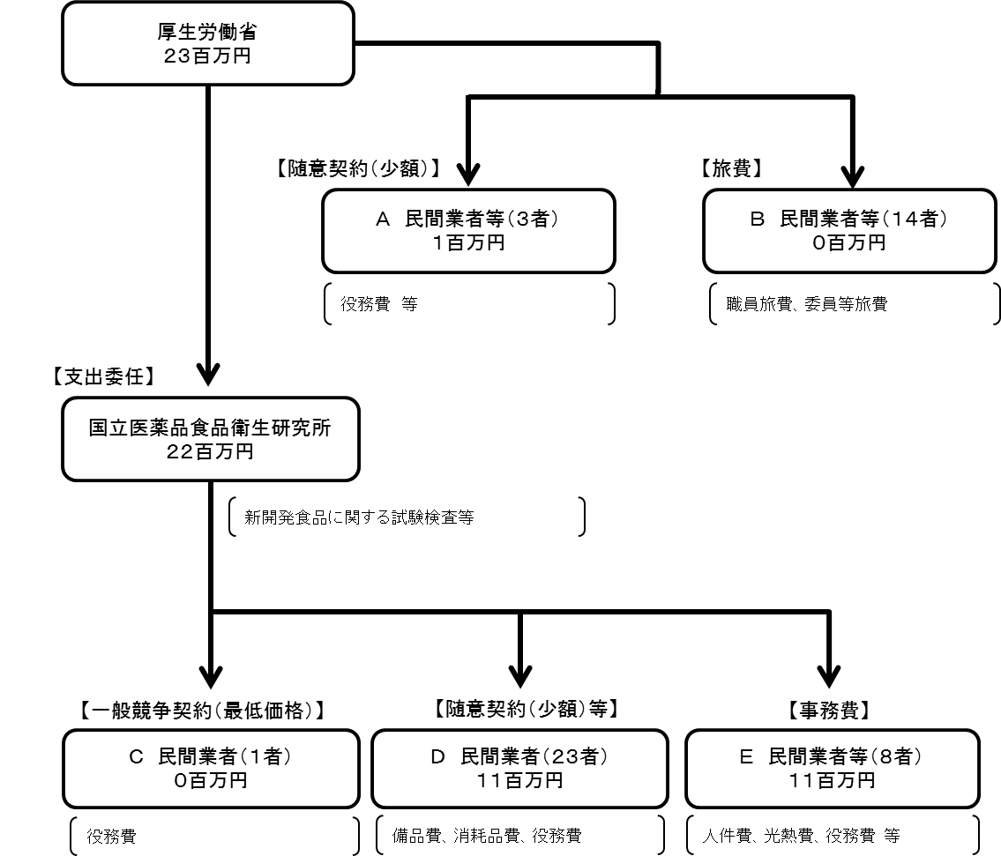

費目・使途 （「資金の流れ」においてブロックごとに最大の金額が支出されている者について記載する。費目と使途の双方で実情が分かるように記載） |  |  |  | A. |  |  |  |  |  |  |  |  |  |  |  |  |  |  | B.
 |  |  |  | 費 目 |  |  |  | 使 途 |  |  |  |  |  |  |  | 金 額 (百万円） |  |  | 費 目 |  |  |  | 使 途 |  |  |  |  |  |  |  |  |  |  | 金 額 (百万円）

 |  |  |  | 計 |  |  |  |  |  |  |  |  |  |  |  | 0 |  |  | 計 |  |  |  |  |  |  |  |  |  |  |  |  |  |  | 0
 |  |  |  | C. |  |  |  |  |  |  |  |  |  |  |  |  |  |  | D.（一財）医療経済研究・社会保険福祉協会
 |  |  |  | 費 目 |  |  |  | 使 途 |  |  |  |  |  |  |  | 金 額 (百万円） |  |  | 費 目 |  |  |  | 使 途 |  |  |  |  |  |  |  |  |  |  | 金 額 (百万円）
 |  |  |  |  |  |  |  |  |  |  |  |  |  |  |  |  |  |  | 役務費 |  |  |  | 「いわゆる健康食品」の安全性の確保に関する制度等の基礎的な国際比較調査事業 |  |  |  |  |  |  |  |  |  |  | 3

 |  |  |  | 計 |  |  |  |  |  |  |  |  |  |  |  | 0 |  |  | 計 |  |  |  |  |  |  |  |  |  |  |  |  |  |  | 3
 |  |  |  | E.WDB（株） |  |  |  |  |  |  |  |  |  |  |  |  |  |  | F.
 |  |  |  | 費 目 |  |  |  | 使 途 |  |  |  |  |  |  |  | 金 額 (百万円） |  |  | 費 目 |  |  |  | 使 途 |  |  |  |  |  |  |  |  |  |  | 金 額 (百万円）
 |  |  |  | 役務費 |  |  |  | 試験研究業務等のための人材派遣業務 |  |  |  |  |  |  |  | 3

 |  |  |  | 計 |  |  |  |  |  |  |  |  |  |  |  | 3 |  |  | 計 |  |  |  |  |  |  |  |  |  |  |  |  |  |  | 0

 | 支出先上位１０者リスト
 | A.
 |  | 支 出 先 |  |  |  |  | 法 人 番 号 |  |  |  | 業 務 概 要 |  |  |  |  | 支 出 額 （百万円） |  |  | 契約方式等 |  |  |  | 入札者数 （応募者数） |  |  |  | 落札率 |  |  | 一者応札・一者応募又は 競争性のない随意契約となった 理由及び改善策 （支出額10億円以上）
1 |  | 国立研究開発法人医薬基盤・健康・栄養研究所 |  |  |  |  | 9120905002657 |  |  |  | いわゆる「健康食品」の相談支援に関する調査一式 |  |  |  |  | 1 |  |  | 随意契約 （少額） |  |  |  | - |  |  |  | 100 |  |  | -
2 |  | （株）富士経済 |  |  |  |  | 2010001094204 |  |  |  | Ｈ・Ｂフーズマーケティング便覧 ２０１７ 全巻セット一式 |  |  |  |  | 1 |  |  | 随意契約 （少額） |  |  |  | - |  |  |  | 100 |  |  | -
3 |  | （株）ホンヤク社 |  |  |  |  | 3010401084786 |  |  |  | 翻訳（タイ→日）健康食品に関する通知 |  |  |  |  | 0 |  |  | 随意契約 （少額） |  |  |  | - |  |  |  | 100 |  |  | -

 | B
 |  | 支 出 先 |  |  |  |  | 法 人 番 号 |  |  |  | 業 務 概 要 |  |  |  |  | 支 出 額 （百万円） |  |  | 契約方式等 |  |  |  | 入札者数 （応募者数） |  |  |  | 落札率 |  |  | 一者応札・一者応募又は 競争性のない随意契約となった 理由及び改善策 （支出額10億円以上）
1 |  | 個人A |  |  |  |  | - |  |  |  | 旅費2件 |  |  |  |  | 0 |  |  | その他 |  |  |  | - |  |  |  | - |  |  | -
...

